Zulassungskriterien
Zulassungskriterien Nr.1-5
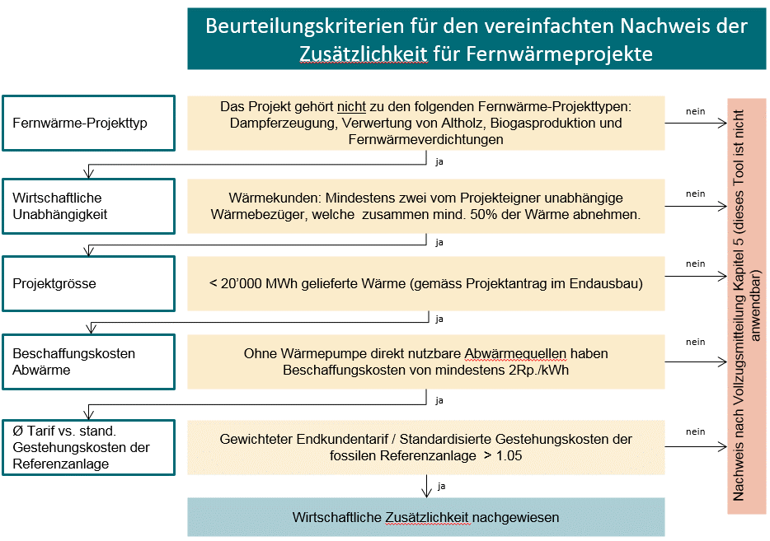

Definitionen von Fernwärme-Projekttypen welche die Additionalität nicht mit diesem Tool zeigen können:
Dampferzeugung: Diese Projekte sind selten und es handelt sich um eine Spezialanwendung mit anderen Rahmenbedingungen.

Verwertung von Altholz: aktuell erhalten Abnehmer von Altholz teilweise bis 50 CHF/Tonne (Tendenz steigend). Dies entspricht rund 1.2 Rp./kWh, falls daraus Wärme produziert wird. Da so auch für «graue», bzw. nicht gesetzeskonforme Verbrennungen ein gewisser Anreiz besteht, sind solche Projekte nicht für dieses Tool geeignet. Restholzverwertungen (z.B. aus einer Schreinerei) sind nicht davon betroffen.

Biogasproduktion: Aufgrund der Allokationsfrage in Bezug auf die Produkte Wärme und Biogas ist ein Detailbeurteilung für die Additionalität notwendig.

Fernwärmeverdichtungen sind oft wirtschaftlich und deshalb nicht zugelassen für dieses Tool. Dies gilt nicht für Fernwärmeerweiterungen. Zur Präzisierung: Fernwärme-Anschlüsse von neuen Gebieten/Quartieren sind als Erweiterungen zu betrachten. Fernwärme-Anschlüsse in bereits grob erschlossenen Gebieten sind als Verdichtungen zu betrachten.

